Feuil1
 |  | Réseau Loup/lynx |  |  |  |  | Réseau Loup/lynx

Informations générales |  |  |  |  | Logistique |  |  |  | Compétences
 |  |  |  | 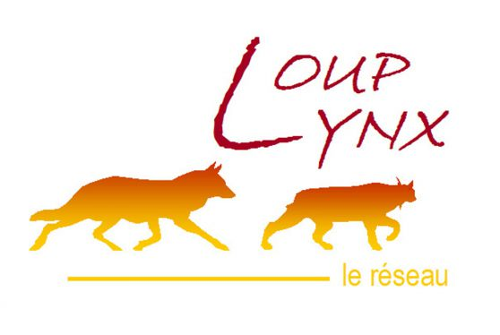 |  |  | variable | 1

 | Description | Espèce protégée depuis 1979 par la convention de Berne et recolonisant petit à petit le pays, le loup gris est encore très peu présent en Ile-de-France. Le réseau Loup est déployé au niveau « Sentinelle » depuis 2017, et différentes procédures peuvent être mise en place en cas de signalement ou de détection d’un individu.
 |  |  |  |  |  | Rôles |  |  | - Formation constat de dommage (1,5 jours) - Formation correspondant de réseau ( 3 jours)
 |  |  |  |  |  | DN | DR | SD
 |  |  |  |  |  | Base de données Synthèse Harmonisation des protocoles | Centralisation Formation Analyse de signalement | Constats Suivi Prélèvements
 | Objectif | Veille, constats de dommages, observations opportunistes et prospections. |  | Animation
 |  |  |  | Animation nationale: Nicolas JEAN Animation régionale: Samuel DEMBSKI Correspondants départementaux: PPC: 77: Corinne REVEL Julien CURE 78-95: Estelle DEBOST 91: Philippe TURQUIN Courriel du réseau: reseau.loup-lynx@ofb.gouv.fr

 |  |  |  |  |  | Protocole |  |  | Matériel
 | Utilisation | Les données sont valorisées dans les flash infos loup, dans les bilans saisonniers et annuels. Cela permet d’avoir une connaissance sur la population de loups et son aire de répartition et d’accompagner les acteurs et victimes éventuelles. |  |  |  | 9 fiches de signalement, dites « fiches indices » sont disponibles. Chaque fiche est liée à un type d’évènement signalé (observation visuelle, photo, empreintes et piste, excrément/poils, hurlement, cadavre de proie sauvage, cadavre de proie domestique, urine/sang, cadavre) Si prélèvement de matériel biologique, stockage dans un congélateur spécifique. Eviter la congélation/décongélation de l’ADN. Délai de 48h maximum après l’évènement pour des analyses de cadavres. |  |  | Selon la situation, plusieurs choses peuvent être nécessaires (voir matériel détaillé pour chaque cas): Fiche adaptée Appareil photo et GPS Si présence d’un cadavre: Gants, scalpel, sac de récupération d’indice, feutre indélébile Housse mortuaire Masque, gel hydroalcoolique Prendre systématiquement le kit matériel complet et l’ensemble des fiches du réseau pour tout signalement.

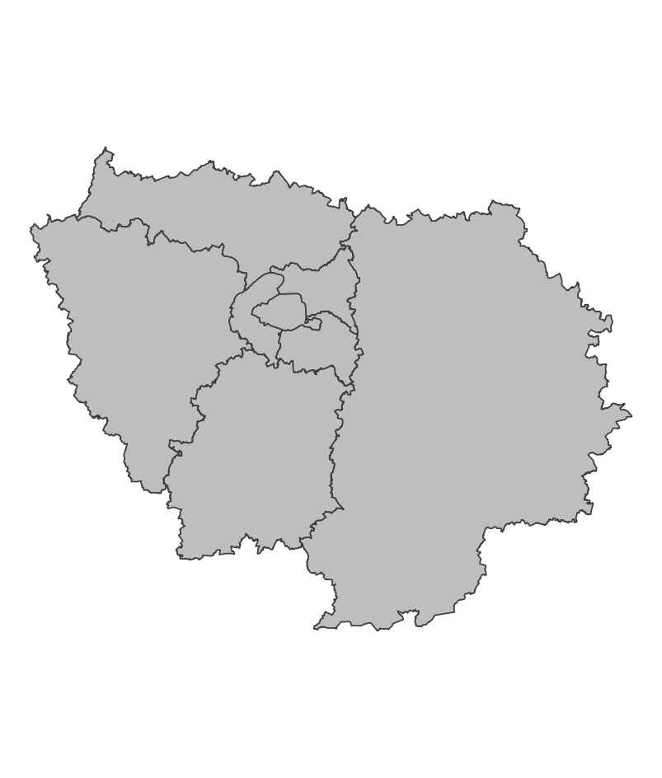
 | Zones de suivi
 |  |  | Opportuniste

 |  |  |  |  |  | Saisie/Validation des données |  |  | Diffusion des données
 |  |  |  |  |  | SAGIR | - Réception du témoignage et prise de contact. - Compléter la ou les fiches indices adéquates et fournir une carte de localisation (1/25000ème), si possible des coordonnées GPS en Lambert 93 et tout élément pertinent (photo, vidéo, échantillons). - Transmettre cela à l’animateur régional du réseau et au service Connaissance de la Direction Régionale. - Analyse et classement de l’évènement, transmission des résultats à la DDT. |  | https://www.loupfrance.fr
 |  |  |  | Partenariats
 |  |  |  | DRIEAT/DDT Préfecture

 | Temporalité

 |  |  |  |  |  | Autres informations
 | Sur signalement |  |  |  |  | Autres relevés: SAGIR

En savoir plus |  |  |  |  | En savoir plus

Editée le 2024-12-09

